List2
 | Výkaz výměr -Modernizace učebny odborného výcviku – prodejny pro obory řezník-uzenář, cukrář a prodavač

 | Obsah zadání :

 | A: Demontáž stávajícího vybavení prodejny včetně technologie chlazení. Ekologická likvidace .
 | B: Stavební úpravy prostoru učňovské prodejny a dílčího úseku v prostoru přípravny.
 | C: Dodávka nové klimatizační jednotky do prostoru učňovské prodejny včetně externího agregátu.
 | D: Dodávka nového vybavení učňoské prodejny včetně chladírenské technologie.

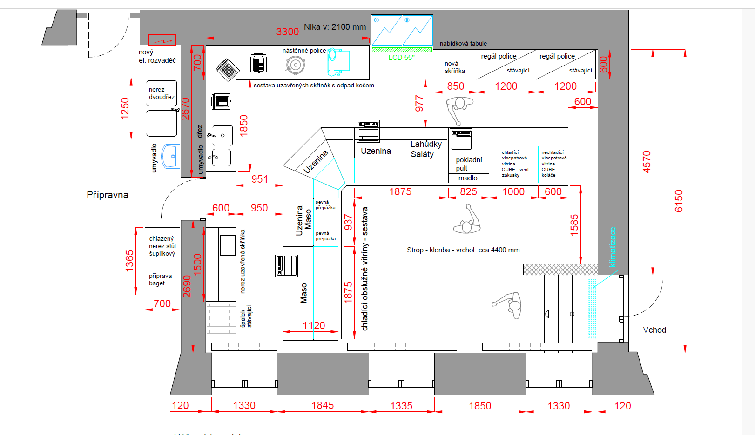
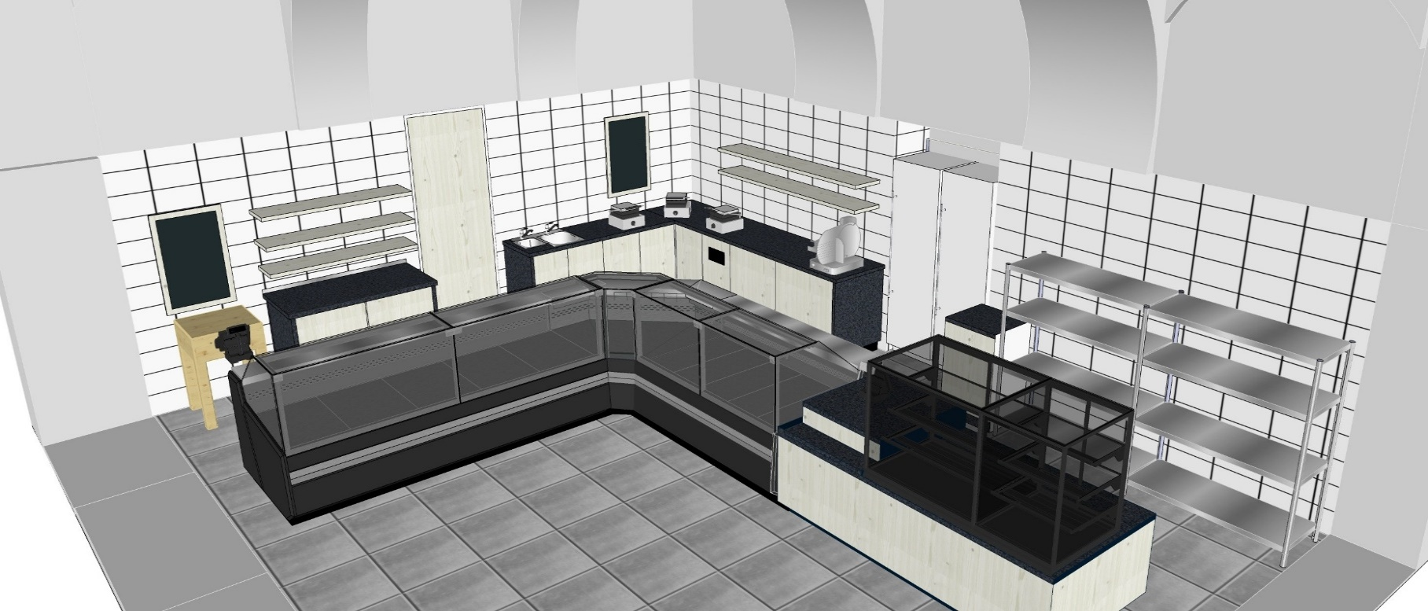

 | Výkaz / výměr popis:

Poz. | Zadání - soubor A: | Množství | Jednotky / obsah | Jednotková cena (bez DPH - Kč) | Celková cena ( bez DPH - Kč )

1a. | Demontáž stávajícího nábytku , vystěhování, odvoz, ekologická likvidace. | 1 | stávající vybavení | - Kč | 0.00 Kč
2a. | Demontáž chladící technologie prodejní linky, vystěhování, odvoz, ekologická likvidace . | 1 | stávající vybavení | - Kč | 0.00 Kč
3a. | Demontáž stávající klimatizace včetně externího agregátu a potrubního vedení, vystěhování, odvoz, ekologická likvidace. | 1 | stávající vybavení | - Kč | 0.00 Kč
4a. | Demontáž kabelových nástěných rozvodů od kamerového systému, odvoz, ekologická likvidace. | 1 | stávající vybavení | - Kč | 0.00 Kč
5a. | Demontáž závěsných svítidel, vystěhování, odvoz, ekologická likvidace. | 1 | stávající vybavení | - Kč | 0.00 Kč

 |  |  |  | Celková cena - A: | 0.00 Kč

 | Zadání - soubor B:

1b. | Částečné odstranění staré dlažby na prodejně | 52 | m2 | - Kč | 0.00 Kč
2b. | Částečné odstranění původních keramických obkladů v prodejně a v prostoru přípravny | 50 | m2 | - Kč | 0.00 Kč
3b. | Oprava a vyrovnání podkladu pod dlažbu a keramický obklad v prostoru prodejny a přípravny | 102 | m2 | - Kč | 0.00 Kč
4b. | Montáž nové dlažby včetně spárování a silikonování v prostoru prodejny | 52 | m2 | - Kč | 0.00 Kč
5b. | Montáž nové dlažby na schody včetně spárování a silikonování v prostoru prodejny | 5 | m2 | - Kč | 0.00 Kč
6b. | Dlažba - Rako Cemento DAK 63661 60x60 cm | 60 | m2 | - Kč | 0.00 Kč
7b. | Montáž nových obkladů do výšky 2 m, spárování a silikonování | 50 | m2 | - Kč | 0.00 Kč
8b. | Obklad bílý keramický Rako 20x20 cm | 56 | m2 | - Kč | 0.00 Kč
9b. | Dodávka + montáž ukončovací lišty obkladů | 16 | bm | - Kč | 0.00 Kč
10b. | Stavební příprava k instalaci klimatizace: vzdálenost agregátu do 15 bm zasekani rozvodů ke klimatizací včetně následného začištění provedení průrazu pro potrubí včetně následného začištění instalace odpadního potrubí instalace přívodního kabelu | 1 | soubor prací | - Kč | 0.00 Kč
11b. | Rekonstrukce ZTI: demontáž stávajících vnějších rozvodů vody a odpadů v prostoru přípravny rekonstrukce rozvodů vody a odpadů, prostor přípravny + zázemí prodejny instalace nových rozvodů vody a odpadů do stěny instalace a napojení stávajícícho zásobníku TUV příprava pro osazení nových zařizovacích předmětů | 1 | soubor prací | - Kč | 0.00 Kč

12b. | Dodávka a montáž 1 ks umyvadla s baterií: keramické umyvadlo 50 cm - bílé standard sifon + páková baterie standard - 1 ks instalace + napojení | 1 | soubor | - Kč | 0.00 Kč
13b. | Dodávka nového dveřního křídla do prostoru prodejny: 1ks dveřní křídlo 80P - standard bílé včetně kování klika/klika osazení dveřního křídla včetně montáže kování | 1 | soubor | - Kč | 0.00 Kč
14b. | Výmalba prostoru prodejny: 1x penetrace, 2x Primalex Plus | 120 | m2 | - Kč | 0.00 Kč
15b. | Nové vstupní dveře bílé plastové prosklené: dvoukřídlé provedení včetně kování v barvě bílé ( neobsahuje vložku FAB) včetně demontáže starých a montáže nových začištění otvoru | 1 | soubor | - Kč | 0.00 Kč
16b. | Montáž SDK - kaslik nad lednicemi v prodejně: rozměr : š x v x hl = 1250 x 750 x 750 mm jednoplášťové SDK provedení na ocel profilech | 1 | soubor | - Kč | 0.00 Kč
17b. | Elektro instalace: demontáž starých rozvodů včetně podružného rozvaděče v přípravně příprava pro nové rozvody ( instalační drážky + otvory pro přístroje) nové rozvody k vitrínám a technologii dle návrhu vybavení prodejny instalace nových zásůvek 230V/50 Hz ( 10 ks ) - tango bílé dodávka a instalace nového podružného rozvaděče pro 16 ks přístrojů vybavení rozvaděče přístroji ( jističe atd.) max 16 ks, kompletace instalace přívodů k osvětlení a klimatizaci dílčí elektrorevize v návaznosti na stávající soustavu v objektu dílčí elektro výkresová dokumentace | 1 | soubor | - Kč | 0.00 Kč
18b. | Přesun hmot | 1 | soubor | - Kč | 0.00 Kč
19b. | Likvidace stavebního odpadů, naložení, odvoz na skládku | 1 | soubor | - Kč | 0.00 Kč
20b. | Doprava : místo určení Čáslav | 1 | ks | - Kč | 0.00 Kč

 |  |  |  | Celková cena - B: | 0.00 Kč

 | Zadání - soubor C:

1c. | Nástěnná vnitřní klimatizační jednotka: Chladicí výkon: 3.2~9.0 kW Topný výkon: 3.6~9.0 kW Napětí: 220 - 240V/50Hz | 1 | ks | - Kč | 0.00 Kč
2c. | Vlastní externí agregát ke klimatizační jednotce: venkovní provedení , včetně nosných konzolí | 1 | ks | - Kč | 0.00 Kč
3c. | Kompletní rozvody pro napojení klimatizační jednotky na externí agregát do vzdálenosti 15 m. ( elektro vedení, CU potrubní vedení, izolace, odpadní vedení, kotevní a montážní prvky ) | 1 | soubor | - Kč | 0.00 Kč
4c. | Doprava : místo určení Čáslav | 1 | ks | - Kč | 0.00 Kč
5.c | Montáž kompletní klimatizace: místo určení Čáslav ( v montáži nejsou obsaženy bourací práce ) | 1 | ks | - Kč | 0.00 Kč

 |  |  |  | Celková cena - C: | 0.00 Kč

 | Zadání - soubor D:

1d. | Sestava chladících vitrín - prodejní obslužná linka: Sestava vitrín maso/uzeniny : 1x chladící vitrína s agregátem 1875 1x chladící vitrína s agregátem 937 1x vnitřní roh 90° 1x chladící vitrína s agregátem 1875 1x pokladní pult 825 spodní chlazený úložný prostor v nerezi celonerezová výstavní plocha LED osvětlení - barevné spektrum: červená na maso automatické odpařování kondenzátu zadní posuvná plexi dvířka posuvná deska pod pokladnu/váhu - 2 ks posuvná deska krájecí - 1 ks zásuvka 230V/50Hz - 4 ks ( u pokladních míst ) teplota v rozsahu +2 až +8 °C při okolní teplodě do 25°C | 1 | sestava | - Kč | 0.00 Kč
2d. | Opláštění vitrín - úsek cukrařina/pekařina materiál - LTD 18 mm: dle katalogového výběru firmy Egger, hrany opatřeny ABS hranou 2 mm základní materiál pro výrobu je lamino vzor: DTDL K353 RT Tmavá stěrka pohledové plochy vyrobeny z lamina vzor : DTDL K001 PW Bílý dub Craft | 1 | sestava | - Kč | 0.00 Kč
3d. | Nerezový pracovní uzavřený stůl rozměry : š x hl x v = 1500 x 600 x 900mm deska stolu rovná, zadní lem opláštení ze 3 stran a posuvné dvere dno + středová stavitelná police + sokl | 1 | ks | - Kč | 0.00 Kč
4d. | Chlazený stůl rozměry : š x hl x v = 1365 x 700 x 870mm celonerezové provedení vnitřní prostor přizpůsoben GN 1/1, 6x výsuvný šuplík teplotní rozsah +2 až +10 °C | 1 | ks | - Kč | 0.00 Kč
...

